Solicitud gráfica
 | Área: | Matemáticas |  |  | Fecha:
 | Grado: | 6
 | Título del tema: | Poligonos y circunferencia |  |  | ¿Cuaderno de estudio o recurso? | Recurso
 | Editor: | Diana Margrita Gonzalez Martinez |  |  | Motor del recurso | F13

 | Código guión o recurso: | CN_08_01_REC10 | ← Para determinar este código, visite la hoja de Ayuda
 |  |  |  |  | ESPECIFICACIÓN DE ARCHIVOS A ENTREGAR
Núm. | Archivo Shutterstock o ruta en web | Imagen para: | Tipo | Formato | Nombre imagen SMALL | Tamaño imagen SMALL | Nombre imagen ZOOM | Tamaño imagen ZOOM | Descripción | Observaciones
IMG01 | Ver observaciones | Recurso F13 | Ilustración | Horizontal | CN_08_01_REC10_IMG01.jpg | 800 x 460 px |  |  |  | 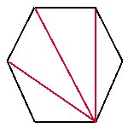
IMG02 | Ver observaciones | Recurso F13 | Ilustración | Horizontal | CN_08_01_REC10_IMG02.jpg | 800 x 460 px
IMG03 | Ver observaciones | Recurso F13 | Ilustración | Horizontal | CN_08_01_REC10_IMG03.jpg | 800 x 460 px |  |  |  | 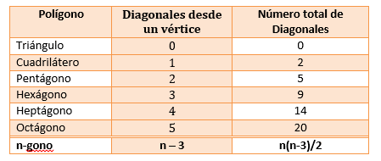
IMG04 | Ver observaciones | Recurso F13 | Ilustración | Horizontal | CN_08_01_REC10_IMG04.jpg | 800 x 460 px
IMG05 | Ver observaciones | Recurso F13 | Ilustración | Horizontal | CN_08_01_REC10_IMG05.jpg | 800 x 460 px
IMG06 | Ver observaciones | Recurso F13 | Ilustración | Vertical | CN_08_01_REC10_IMG06.jpg | 800 x 460 px
IMG07 | Ver observaciones | Recurso F13 | Ilustración | Horizontal | CN_08_01_REC10_IMG07.jpg | 800 x 460 px
IMG08 | Ver observaciones | Recurso F13 | Ilustración | Horizontal | CN_08_01_REC10_IMG08.jpg | 800 x 460 px
IMG09 | Ver observaciones | Recurso F13 | Ilustración | Horizontal | CN_08_01_REC10_IMG09.jpg | 800 x 460 px
IMG10 | Ver observaciones | Recurso F13 | Ilustración | Vertical | CN_08_01_REC10_IMG10.jpg | 800 x 460 px |  |  |  | 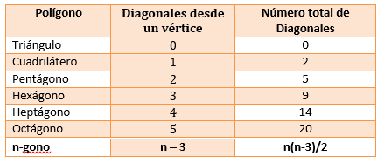
IMG11 | Ver observaciones | Recurso F13 | Ilustración | Horizontal | CN_08_01_REC10_IMG11.jpg | 800 x 460 px
IMG12 | Ver observaciones | Recurso F13 | Ilustración | Horizontal | CN_08_01_REC10_IMG12.jpg | 800 x 460 px

